ГистограммаПригодность
55.034 | 55.032 | 55.03 | 55.03 | 55.03 | 55.028 | 55.03 | 55.03 | 55.031 | 55.029
55.029 | 55.028 | 55.03 | 55.029 | 55.03 | 55.029 | 55.03 | 55.03 | 55.033 | 55.029
55.026 | 55.029 | 55.031 | 55.029 | 55.028 | 55.031 | 55.03 | 55.028 | 55.03 | 55.03
55.031 | 55.03 | 55.031 | 55.031 | 55.032 | 55.031 | 55.033 | 55.026 | 55.026 | 55.028
55.034 | 55.03 | 55.029 | 55.025 | 55.03 | 55.035 | 55.027 | 55.03 | 55.03 | 55.026
55.031 | 55.028 | 55.03 | 55.031 | 55.032 | 55.03 | 55.029 | 55.029 | 55.031 | 55.028
55.03 | 55.027 | 55.03 | 55.029 | 55.03 | 55.028 | 55.029 | 55.027 | 55.032 | 55.03
55.034 | 55.031 | 55.025 | 55.031 | 55.029 | 55.029 | 55.028 | 55.032 | 55.032 | 55.028
55.029 | 55.031 | 55.031 | 55.03 | 55.03 | 55.032 | 55.028 | 55.031 | 55.03 | 55.03
55.027 | 55.033 | 55.033 | 55.03 | 55.027 | 55.031 | 55.029 | 55.031 | 55.033 | 55.032

1 | 55.034 | 55.025 |  | xmin= | 55.025 |  | n= | 100
2 | 55.029 | 55.025 |  | xmax= | 55.035 |  | число рядов | 7.64
3 | 55.026 | 55.026 |  | R= | 0.01 | (D) | разность между наибольшим и наименьшим значением выбоки
4 | 55.031 | 55.026 |  | k= | 7 |  | число групп
5 | 55.034 | 55.026 |  | h= | 0.0014285714286 |  | длина каждого интервала |  |  | какие элементы выборки попали в каждый из интервалов
Гистограмма разбиения выборки на интервалы
 | Xmid=
55.026 | 6
55.027 | 5
55.029 | 27
55.030 | 28
55.031 | 25
55.033 | 5
55.034 | 4
55.036
55.037
55.039
6 | 55.031 | 55.026 |  |  |  |  | ni | xi | (серидина интервала)
7 | 55.03 | 55.027 |  | 1 | 55.025 | 55.026428571 | 6 | 55.026
8 | 55.034 | 55.027 |  | 2 | 55.026428571 | 55.027857143 | 5 | 55.027
9 | 55.029 | 55.027 |  | 3 | 55.027857143 | 55.029285714 | 27 | 55.029
10 | 55.027 | 55.027 |  | 4 | 55.029285714 | 55.030714286 | 28 | 55.030
11 | 55.032 | 55.027 |  | 5 | 55.030714286 | 55.032142857 | 25 | 55.031
12 | 55.028 | 55.028 |  | 6 | 55.032142857 | 55.033571429 | 5 | 55.033
13 | 55.029 | 55.028 |  | 7 | 55.033571429 | 55.035 | 4 | 55.034
14 | 55.03 | 55.028 |  | 8 | 55.035 | 55.036428571 |  | 55.036
15 | 55.03 | 55.028 |  | 9 | 55.036428571 | 55.037857143 |  | 55.037
16 | 55.028 | 55.028 |  | 10 | 55.037857143 | 55.039285714 |  | 55.039
Гистограмма для частоты наблюдения
17 | 55.027 | 55.028 |  |  |  |  | 100
18 | 55.031 | 55.028 |  |  | частота наболюдения
19 | 55.031 | 55.028 |  | 1 | 55.025 | 2
20 | 55.033 | 55.028 |  | 2 | 55.026 | 4
21 | 55.03 | 55.028 |  | 3 | 55.027 | 5
22 | 55.03 | 55.028 |  | 4 | 55.028 | 11
23 | 55.031 | 55.029 |  | 5 | 55.029 | 16
24 | 55.031 | 55.029 |  | 6 | 55.03 | 28
25 | 55.029 | 55.029 |  | 7 | 55.031 | 17
26 | 55.03 | 55.029 |  | 8 | 55.032 | 8
27 | 55.03 | 55.029 |  | 9 | 55.033 | 5
28 | 55.025 | 55.029 |  | 10 | 55.034 | 3
29 | 55.031 | 55.029 |  | 11 | 55.035 | 1
30 | 55.033 | 55.029 |  |  |  | 100
31 | 55.03 | 55.029
32 | 55.029 | 55.029 |  |  | центр распред |  | Xmid= | 55.03 |  | 5.1 Записать выборку в виде статистического ряда (в порядке возрастания с указанием частоты наблюдений);
33 | 55.029 | 55.029 |  |  |  |  | xmin= | 55.025
34 | 55.031 | 55.029 |  |  |  |  | xmax= | 55.035 |  |  | Для параметра 55±0,03
35 | 55.025 | 55.029 |  |  |  |  | D= | 0.01
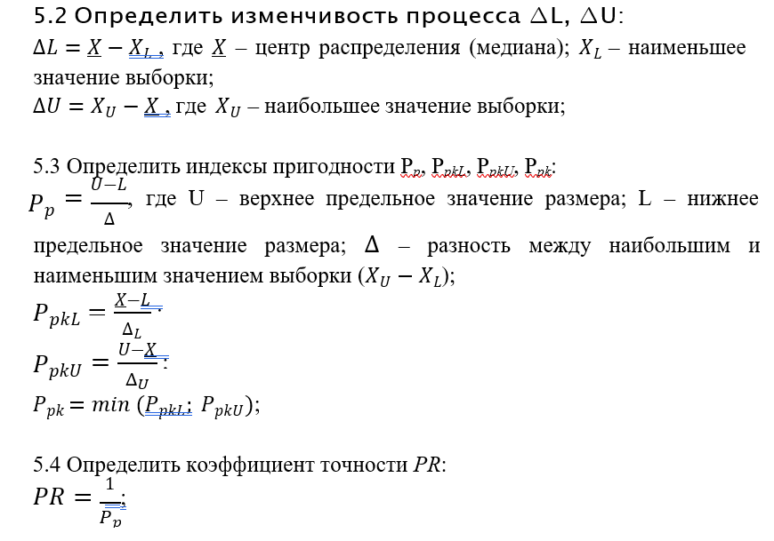
36 | 55.031 | 55.029 |  |  |  | наимен | DL= | 0.005 | изменчивость процесса
37 | 55.029 | 55.029 |  |  |  | наибол | DU= | 0.005
38 | 55.031 | 55.029
39 | 55.03 | 55.03 |  |  |  |  | Pp | 6
40 | 55.03 | 55.03 |  |  |  |  | PpkL | 12 | нижний индекс пригодности
41 | 55.03 | 55.03 |  |  |  |  | PpkU | 0 | верхний индекс пригодности
42 | 55.03 | 55.03 |  |  |  |  | PPk | 0
43 | 55.028 | 55.03
44 | 55.032 | 55.03 |  | допуск | ±0,03 |  | U | 55.03 | верхнее предельное значение
45 | 55.03 | 55.03 |  | допуск | ±0,03 |  | L | 54.97 | нижнее предельное значение
46 | 55.032 | 55.03
47 | 55.03 | 55.03 |  |  |  |  | PR= | 0.16666666667
48 | 55.029 | 55.03
49 | 55.03 | 55.03 | среднеарифметическое (медиана) |  |  |  | PR - | коэффициент, определяющий изменчивость процесса по отношению к полю допуска
50 | 55.027 | 55.03 | (55,03+55,03)/2=55,03 |  |  |  |  | ГОСТ Р 50779.44 -2001
51 | 55.028 | 55.03
52 | 55.029 | 55.03
53 | 55.031 | 55.03 |  |  |  | Коэффициенты, определяющие изменчивость процесса по отношению к полю допуска (CR и PR), обратно пропорциональны соответствующим индексам: CR =1/Ср; PR = 1/P.
54 | 55.031 | 55.03
55 | 55.035 | 55.03
56 | 55.03 | 55.03
57 | 55.028 | 55.03
58 | 55.029 | 55.03
59 | 55.032 | 55.03
60 | 55.031 | 55.03 |  |  |  |  |  | http://statsoft.ru/home/textbook/default.htm
61 | 55.03 | 55.03
62 | 55.03 | 55.03
63 | 55.03 | 55.03
64 | 55.033 | 55.03
65 | 55.027 | 55.03
66 | 55.029 | 55.03
67 | 55.029 | 55.031
68 | 55.028 | 55.031
69 | 55.028 | 55.031
70 | 55.029 | 55.031
71 | 55.03 | 55.031
72 | 55.03 | 55.031
73 | 55.028 | 55.031
74 | 55.026 | 55.031
75 | 55.03 | 55.031
76 | 55.029 | 55.031
77 | 55.027 | 55.031
78 | 55.032 | 55.031
79 | 55.031 | 55.031
80 | 55.031 | 55.031
81 | 55.031 | 55.031
82 | 55.033 | 55.031
83 | 55.03 | 55.031
84 | 55.026 | 55.032
85 | 55.03 | 55.032
86 | 55.031 | 55.032
87 | 55.032 | 55.032
88 | 55.032 | 55.032
89 | 55.03 | 55.032
90 | 55.033 | 55.032
91 | 55.029 | 55.032
92 | 55.029 | 55.033
93 | 55.03 | 55.033
94 | 55.028 | 55.033
95 | 55.026 | 55.033
96 | 55.028 | 55.033
97 | 55.03 | 55.034
98 | 55.028 | 55.034
99 | 55.03 | 55.034
100 | 55.032 | 55.035

Лист3
1 | 17.90 | xmin= | 17.90 |  | n= | 25
2 | 17.92 | xmax= | 18.06 |  | число рядов | 5.641
3 | 17.94 | R= | 0.16 | разность между наибольшим и наименьшим значением выбоки
4 | 17.94 | k= | 6
5 | 17.94 | h= | 0.026666666667
6 | 17.96
7 | 17.96 | Разбиение выборки на интервалы
8 | 17.96 |  |  |  | ni | xi | (серидина интервала)
17.91 | 2
17.94 | 3
17.97 | 5
17.99 | 10
18.02 | 3
18.05 | 2
18.07
18.10
18.13
18.15
9 | 17.96 | 1 | 17.90 | 17.93 | 2 | 17.91
10 | 17.96 | 2 | 17.93 | 17.95 | 3 | 17.94
11 | 17.98 | 3 | 17.95 | 17.98 | 5 | 17.97
12 | 17.98 | 4 | 17.98 | 18.01 | 10 | 17.99
13 | 17.98 | 5 | 18.01 | 18.03 | 3 | 18.02
14 | 17.98 | 6 | 18.03 | 18.06 | 2 | 18.05
15 | 17.98 | 7 | 18.06 | 18.09 |  | 18.07
16 | 17.98 | 8 | 18.09 | 18.11 |  | 18.10
17 | 18.00 | 9 | 18.11 | 18.14 |  | 18.13
18 | 18.00 | 10 | 18.14 | 18.17 |  | 18.15
19 | 18.00 |  |  |  | 25
20 | 18.00
21 | 18.02
22 | 18.02
23 | 18.02
24 | 18.04
25 | 18.06

